Deploy Windows
Microsoft Endpoint Manager
 |  |  |  |  |  | (MEM)

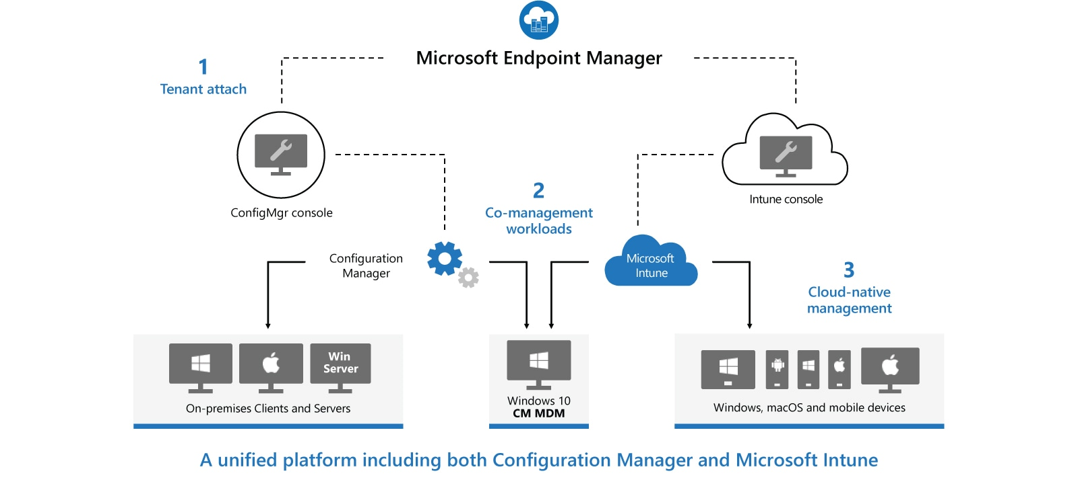

Microsoft Endpoint Configuration Manager |  |  |  | (MECM) | (dříve System Center Configuration Manager - SCCM) |  |  | Microsoft Intune
- Configuration Manager je místní řešení pro správu stolních počítačů, serverů a přenosných počítačů, které jsou ve vaší síti nebo na internetu |  |  |  |  |  |  |  | - Intune je 100% cloudový poskytovatel správy mobilních zařízení (MDM) a správy mobilních aplikací (MAM) pro vaše aplikace a zařízení
- Můžete ji povolit v cloudu pro integraci s Intune, Azure Active Directory (AD), Microsoft Defender for Endpoint a dalšími cloudovými službami |  |  |  |  |  |  |  | - Umožňuje řídit funkce a nastavení na zařízeních s Androidem, Androidem Enterprise, iOS/iPadOS, macOS a Windows 10
- Použijte Configuration Manager k nasazení aplikací, aktualizací softwaru a operačních systémů. Můžete také monitorovat dodržování předpisů, |  |  |  |  |  |  |  | - Integruje se s dalšími službami, včetně Azure Active Directory (AD), obránců mobilních hrozeb, šablon ADMX, Win32 a vlastních obchodních aplikací a dalších
dotazovat a reagovat na klienty v reálném čase a mnoho dalšího
- MECM se doporučuje používat v prostředí s více než 1000 zařízení

Microsoft Deployment Toolkit |  |  |  | (MDT)

 |  |  |  |  |  |  |  | Autopilot
 |  |  |  |  |  |  |  | - Dostane vaše zařízení do Intune přímo z výroby (tento nástroj se používá k připojení zařízení s
 |  |  |  |  |  |  |  | předkonfigurovaným nastavením v cloudu a doméně a automaticky konfiguruje všechna nastavení)
Windows Assessment and Deployment Toolkit |  |  |  | (ADK)
- WADK je základní sadou nástrojů pro nasazení klientských a serverových operačních systémů Microsoft Windows
- Nástroje sady Windows ADK slouží pro přizpůsobení operačního systému Windows a jeho automatizované distribuci v cílovém prostředí

Windows Deployment Services |  |  |  | (WDS)
- Umožňuje síťovou instalaci operačních systémů Windows, což snižuje složitost a náklady ve srovnání s manuálními instalacemi
- Koncová zařízení musí být nakonfigurována ke spuštění pomocí PXE-boot
- Pro nasazení potřebujeme soubory boot.wim a install.wim, které můžeme získat z Windows 10 ISO
- Referenční počítač nainstalujeme přes install.wim, nainstalujeme potřebné aplikace -> sysprep (zobecní OS) -> Windows Image Capture a máme k dispozici refereční image, který nasazujeme na síť
- U koncového zařízení přes F12 provedeme spuštění přes síť a zavede se do souboru boot.wim, který náš provede procesem instalace

 |  |  |  |  |  |  |  |  | HAADJ vs AADJ
Windows Server Update Services |  |  |  | (WSUS)
- WSUS je služba zajišťující aktualizaci softwaru pro operační systémy Microsoft Windows
- WSUS je lokálně spravovaná alternativa ke službě Microsoft Update
- Používáním služby Windows Server Update Services mohou administrátoři plně spravovat distribuci aktualizací, uvolněných prostřednictvím Automatických aktualizací, do počítačů ve firemní síti

Metody nové instalace Windows |  |  |  |  |  |  |  | Strategie instalace Windows

Metoda |  | Popis |  |  |  |  |  | Strategie |  | Popis
Instalace z DVD |  | - Windows 10 již nejsou publikovány přes DVD |  |  |  |  |  | High-touch retail media deployment |  | - Vhodné pro malé organizace s malým
 |  | Windows můžete získat: |  |  |  |  |  |  |  | počtem zařízení k instalaci s Windows 10
 |  |  | - Stažením z webu Microsoft |  |  |  |  |  |  | - Nevyžaduje žádné speciální IT dovednosti nebo další
 |  |  | - Microsoft Volume Licensing Service Center (VLSC) |  |  |  |  |  |  | služby nebo komponenty
 |  |  | - Visual Studio Subscriptions |  |  |  |  |  |  | - Je potřeba jedna nebo více kopií instalačního
 |  | a pak nahrat na DVD médium |  |  |  |  |  |  |  | média Windows 10, které lze poskytnout na disku DVD
 |  |  |  |  |  |  |  |  |  | nebo na úložném zařízení USB nebo dokonce ze sdílené
Instalace z USB |  | - Instalace zařízení po jednom, ale rychlejší než DVD |  |  |  |  |  |  |  | složky na síťovém souborovém serveru
 |  | - Modifikovat BIOS nastavení pro booting z USB
 |  |  |  |  |  |  |  | Low-touch deployment (LTI) |  | - Vhodné pro větší organizace, které mají v úmyslu
Instalace pomocí Windows Deployment Services |  | - Vyžaduje server roli WDS |  |  |  |  |  |  |  | nainstalovat několik stovek zařízení s použitím
 |  | - Vyžaduje DHCP v síti |  |  |  |  |  |  |  | omezeného zásahu instalačního technika
 |  | - Instalované zařízení musí podporovat PXE boot |  |  |  |  | MDT a Configuration Manager jsou |  |  | - Vzhledem k tomu, že strategie spoléhá na použití
 |  | - Umožňuje instalaci více zařízení najednou pomocí multicastu |  |  |  |  | Enterprise řešení a umožňujou nám |  |  | nasazení bitové kopie a doplňkových služeb, jako jsou
 |  |  |  |  |  |  | nasadit stovky, či tisíce zařízení najednou |  |  | Windows Deployment Services (WDS) a volitelně
Instalace pomocí Windows Preinstallation Environment (Windows PE) |  | Nabootovat zařízení pomocí Windows PE a pak zvolte: |  |  |  |  |  |  |  | Microsoft Deployment Toolkit (MDT), jsou vyžadovány
 |  |  | - Deployment Image Servicing and Management (DISM) |  |  |  |  |  |  | také některé specializované IT dovednosti
 |  |  | pro aplikaci Windows image
 |  |  | - Microsoft Deployment Toolkit (MDT) pro |  |  |  |  | Zero-touch deployment (ZTI) |  | - Pro velmi velké organizace s tisíci zařízeními
 |  |  | řešení nasazení |  |  |  |  |  |  | - K usnadnění této strategie vyžaduje
 |  |  | - System Center Configuration Manager (SCCM), nyní |  |  |  |  |  |  | značné investice do IT dovedností
 |  |  | Configuration Manager jako řešení nasazení |  |  |  |  |  |  | - Vyžaduje také použití MDT a Configuration Manager k
 |  |  |  |  |  |  |  |  |  | nasazení Windows 10 bez zásahu instalačního programu
Instalace přes síť |  | - Spusťte počítač pomocí Windows PE a připojte se ke kopii
 |  | instalačních souborů uložených ve sdílené síťové složce
 |  | - Tuto metodu byste použili, když nemůžete použít zařízení USB, WDS,
 |  | MDT nebo Configuration Manager

Deploying Windows using Windows ADK tools
Create bootable Windows PE media |  |  |  |  | Boot image
Windows Server |  |  |  |  | E:\WinPE\media\sources\boot.wim
Otevřít Deployment and Imaging Tools Enviroment
copype amd64 E:\WinPE
MakeWinPEMedia /iso "E:\WinPE" "E:\WinPE\PE64.iso" |  |  |  | // vytvoříme WinPE prostředí do iso souboru
Windows 10 client
sysprep /generalize /oobe /shutdown

- Můžeme použít Answer file pro specifikaci různých možností nastavení
- Stačí Answer file vložit do sysprep složky a přidat parametr
sysprep /generalize /oobe /shutdown /unattend:unattend.xml

Zachytit (golden image) operační systém a vytvořit .wim soubor
Nabootovat PC z PE64.iso
Přidělit statickou IP adresu (případně nechat DHCP udělat práci za nás)
netsh int ipv4 set address "Ethernet" static 192.168.80.69 255.255.255.0
Mapovat uložiště na sdíleném disku kam budeme posílat zachycený image
net use Z: \\192.168.80.3\Captures /user:MBLAB\Administrator <heslo>
Zachytit operační systém a vytvořit .wim soubor
dism /Capture-Image /ImageFile:Z:\GoldImage.wim /CaptureDir:C:\ /name:"GoldImage"

Konfigurace harddisku na novém PC
Nabootovat PC z PE64.iso
Postupně nakonfigurovat disk:
 | diskpart
 | list disk
 | select disk 0
 | clean
 | create partition primary size=100
 | select partition
 | format fs=ntfs quick label=system
 | assign letter=f
 | active
 | create partition primary
 | select partition 2
 | format fs=ntfs quick label=windows
 | assign letter=g
 | exit

Aplikace zachyceného (gold image) OS do nového PC
dism /Apply-Image /ImageFile:Z:\GoldImage.wim /index:1 /ApplyDir:G:\

Aplikace bootovacího záznamu do nového PC
F:
bcdboot G:\Windows
- Případně když pracujeme s GPT a UEFI
bcdboot G:\Windows /s F: /f UEFI

Vytvořit install.wim soubor pro WDS
- Mountnout Windows10.iso -> zkopírovat soubor Install.esd
dism /Get-WimInfo /WimFile:Windows10Install.esd |  |  |  |  | zjistíme jaké verze Windows máme k dispozici, zaznamenat si číslo Indexu !!!
dism /export-image /SourceImageFile:Windows10Install.esd /SourceIndex:5 /DestinationImageFile:C:\naseWimSlozka\Win10-Pro.wim /Compress:max /CheckIntegrity
- Přidat vytvořený install.wim soubor do Install Images

Vytvořit boot.wim soubor pro WDS
- Mountnout Windows.iso -> zkopírovat soubor boot.wim
- Přidat do Boot Images

Metody upgrade Windows na místě

